Figure 20.1
20.1 Maîtrise des connaissances et des compétences en français en début de sixième en 2018 (en %)
 | Maîtrise insuffisante | Maîtrise fragile | Maîtrise satisfaisante | Très bonne maîtrise
« Les collèges les plus favorisés » | 1 | 6 | 66 | 28
« Les collèges les moins favorisés » | 3 | 21 | 70 | 6
Privé sous contrat | 1 | 7 | 69 | 23
Public hors EP | 1 | 11 | 72 | 16
REP | 3 | 19 | 71 | 7
REP + | 5 | 26 | 65 | 4
« À l'heure » | 1 | 10 | 72 | 17
En retard | 5 | 34 | 60 | 1
Filles | 1 | 9 | 71 | 18
Garçons | 2 | 14 | 72 | 13
Ensemble | 1 | 12 | 71 | 16

 |  |  |  |  |  | L’état de l’École 2019 © DEPP
Lecture : 71,2 % des élèves de sixième ont une maîtrise satisfaisante des connaissances et des compétences en français.
Champ : France métropolitaine + DOM.
Source : MENJ-MESRI-DEPP.

Données

 |  | Maîtrise insuffisante | Maîtrise fragile | Maîtrise satisfaisante | Très bonne maîtrise
Niveau social collège | « Les collèges les plus favorisés » | 1 | 6 | 66 | 28

Niveau social collège | « Les collèges les moins favorisés » | 3 | 21 | 70 | 6

Secteur de scolarisation | Privé sous contrat | 1 | 7 | 69 | 23
Secteur de scolarisation | Public hors EP | 1 | 11 | 72 | 16
Secteur de scolarisation | REP | 3 | 19 | 71 | 7
Secteur de scolarisation | REP + | 5 | 26 | 65 | 4

Retard scolaire | « À l'heure » | 1 | 10 | 72 | 17
Retard scolaire | En retard | 5 | 34 | 60 | 1

Sexe | Filles | 1 | 9 | 71 | 18
Sexe | Garçons | 2 | 14 | 72 | 13

Ensemble | Ensemble | 1 | 12 | 71 | 16

 |  | Maîtrise insuffisante | Maîtrise fragile | Maîtrise satisfaisante | Très bonne maîtrise
Niveau social collège | Groupe 1 | 3.4 | 20.6 | 69.8 | 6.3
Niveau social collège | Groupe 2 | 1.5 | 13.3 | 73.9 | 11.3
Niveau social collège | Groupe 3 | 1.1 | 10.6 | 73.9 | 14.4
Niveau social collège | Groupe 4 | 0.9 | 8.7 | 72.5 | 17.9
Niveau social collège | Groupe 5 | 0.6 | 5.7 | 66.0 | 27.8

Figure 20.3
20.3 Maîtrise des connaissances et des compétences en mathématiques en début de sixième en 2018 (en %)
 | Maîtrise insuffisante | Maîtrise fragile | Maîtrise satisfaisante | Très bonne maîtrise
« Les collèges les plus favorisés » | 1 | 13 | 65 | 21
« Les collèges les moins favorisés » | 6 | 41 | 49 | 4
Privé sous contrat | 1 | 16 | 66 | 17
Public hors EP | 2 | 24 | 63 | 11
REP | 5 | 39 | 51 | 5
REP + | 10 | 47 | 41 | 2
« À l'heure » | 2 | 22 | 64 | 12
En retard | 10 | 57 | 31 | 1
Filles | 2 | 26 | 63 | 8
Garçons | 3 | 24 | 59 | 14
Ensemble | 3 | 25 | 61 | 11

 |  |  |  |  |  | L’état de l’École 2019 © DEPP
Lecture : 61,1 % des élèves de sixième ont une maîtrise satisfaisante des connaissances et des compétences en mathématiques.
Champ : France métropolitaine + DOM.
Source : MENJ-MESRI-DEPP.

Données

 |  | Maîtrise insuffisante | Maîtrise fragile | Maîtrise satisfaisante | Très bonne maîtrise
Niveau social collège | « Les collèges les plus favorisés » | 1 | 13 | 65 | 21

Niveau social collège | « Les collèges les moins favorisés » | 6 | 41 | 49 | 4

Secteur de scolarisation | Privé sous contrat | 1 | 16 | 66 | 17
Secteur de scolarisation | Public hors EP | 2 | 24 | 63 | 11
Secteur de scolarisation | REP | 5 | 39 | 51 | 5
Secteur de scolarisation | REP + | 10 | 47 | 41 | 2

Retard scolaire | « À l'heure » | 2 | 22 | 64 | 12
Retard scolaire | En retard | 10 | 57 | 31 | 1

Sexe | Filles | 2 | 26 | 63 | 8
Sexe | Garçons | 3 | 24 | 59 | 14

Ensemble | Ensemble | 3 | 25 | 61 | 11

 |  | Maîtrise insuffisante | Maîtrise fragile | Maîtrise satisfaisante | Très bonne maîtrise
Niveau social collège | Groupe 1 | 6 | 41 | 49 | 4
Niveau social collège | Groupe 2 | 3 | 29 | 61 | 8
Niveau social collège | Groupe 3 | 2 | 23 | 64 | 10
Niveau social collège | Groupe 4 | 1 | 20 | 66 | 13
Niveau social collège | Groupe 5 | 1 | 13 | 65 | 21

Figure 20.4
20.4 Proportion d'élèves de sixième qui maîtrisent les connaissances et les compétences en mathématiques par académie en 2018 (en %)
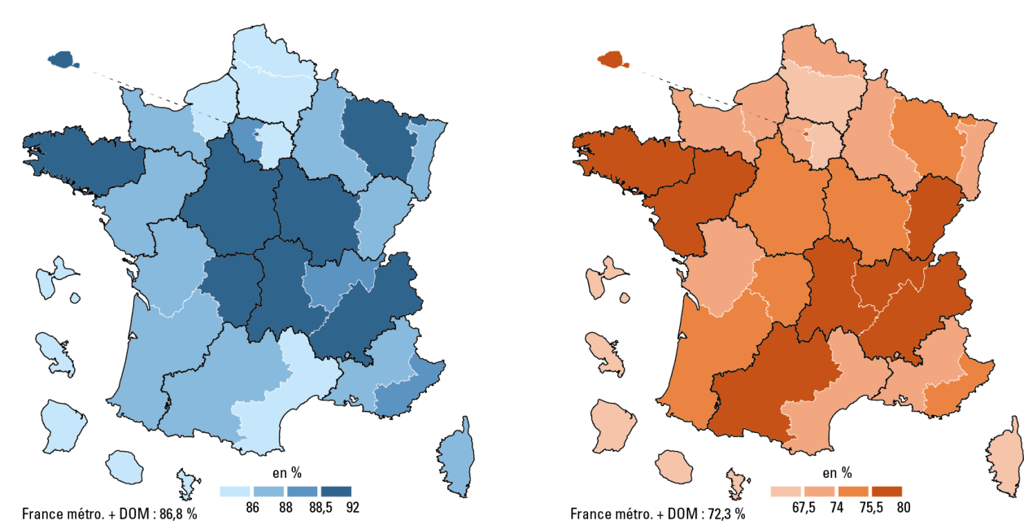

 |  |  | L’état de l’École 2019 © DEPP
Lecture : 76,8 % des élèves dans l'académie de Nantes ont une maîtrise satisfaisante ou très bonne en mathématiques.
Champ : France métropolitaine + DOM.
Source : MENJ-MESRI-DEPP.

Données
 | Libellé académie | Mathématiques
 | AIX-MARSEILLE | 71.4
 | AMIENS | 66.4
 | BESANCON | 76.0
 | BORDEAUX | 74.8
 | CAEN | 73.6
 | CLERMONT-FERRAND | 77.5
 | CORSE | 66.4
 | CRETEIL | 65.8
 | DIJON | 75.4
 | FM+DOM | 72.3
 | GRENOBLE | 77.4
 | GUADELOUPE | 49.8
 | GUYANE | 30.1
 | LA REUNION | 55.6
 | LILLE | 69.1
 | LIMOGES | 75.2
 | LYON | 75.9
 | MARTINIQUE | 53.1
 | MAYOTTE | 10.2
 | MONTPELLIER | 71.8
 | NANCY-METZ | 75.0
 | NANTES | 76.8
 | NICE | 74.5
 | ORLEANS-TOURS | 74.3
 | PARIS | 79.6
 | POITIERS | 73.2
 | REIMS | 72.4
 | RENNES | 79.1
 | ROUEN | 70.0
 | STRASBOURG | 74.0
 | TOULOUSE | 76.3
 | VERSAILLES | 73.3

